CollectiveAccess
Image | Object | Description | Date
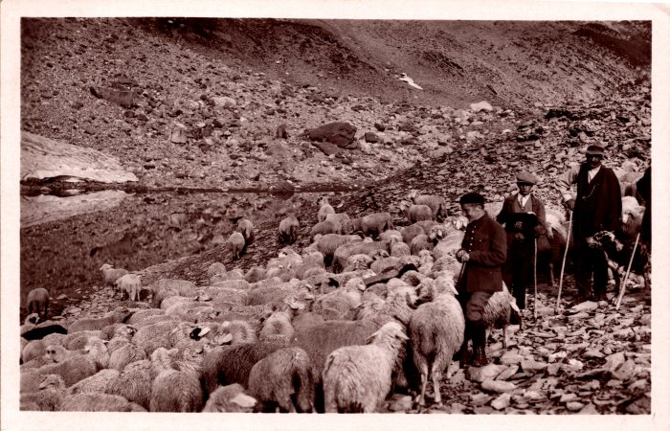 | Troupeau de moutons aux environs de la Vogealle (2-767) | Troupeau de moutons aux environs de la Vogealle

